主单
TAB: 主单信息 | MBL|装箱| 轨迹|费用|日志 BUTTON : 订舱

委托信息 |  |  |  | 本地服务 |  | 单证信息 |  | 信息发送 |  |  |  | 发送平台
订舱代理 | 东方国际 | 东方海外宁波公司 |  | 提货服务 |  | 主单工作号 | MTLSH22090001 = M+组织代码+YYMM+4位流水号，按月累计 | □ | 订舱 | 已发送 | 7/5/22 | 海管家 | 发送邮件 |  | 未发送/已发送/有回执/拒绝
海外代理 | USTLD | US TOLEAD CO. |  |  | □ 客户自送 □ 我司提货 | S/C No | 跟船司的合同号 | □ | 舱单 | 已发 | 7/10/22 | 海管家 | 发EDI |  | 未发送/已发送/有回执/拒绝
贸易条款 | FOB/CIF/CIP/DDU/DDP |  |  | 集装箱号 | 车队 | | 司机/电话 | 车牌 | 备注 | | SCAC Code | 承运人编码 | □ |  |  |  |  |  |  | 未发送/已发送/有回执/拒绝
约价 | 关于价格的备注字段，非必填 |  |  | MATU2734524| 信德车行 | 王师傅 13698775211 |沪A93938 | S/O No. | 订舱单号 | □ |  |  |  | 海管家 |  |  | 未发送/已发送/有回执/拒绝 |  |  |  |  | 66.1*167
 |  |  |  | MATU2734524| 信德车行 | 张师傅 13698775223 |沪A93938 |  |  | □ | VGM | 已发 | 7/12/22 | 海管家 | 发EDI | 委托件/毛/体/计重 | 10 | 8151.9 | kg | 66.1 | cbm |  | kg
发货人 | YWJIXU | YIWU JIXU ELECTRINIC COMMERCE CO.,LTD |  |  |  |  |  | □ |  |  |  | 海管家
收货人 | USBLCO | USUS BLCOBCLCO |  | + | - |  |  |  | □ | HB/L | 未发 |  | 海管家 | 发EDI
通知人1 | A11 | A11 CO. |  | 装箱服务 |  | 主单号 | MATS1539418000 | □ |  |  |  | 海管家 | 发送邮件
通知人2 | A22 | A22 CO. |  | 装箱服务 | □ 内装 □门点装箱(客户自装）□客户自提柜 | 运输条款 | CY-CY | □ | 到货通知 | 未发 |  | 海管家 | 发送邮件 |  |  | 包装
收货地 | CNSHA | SHANGHAI |  | 进仓编号 | TLSE210715001,可以手改； | 付款方式 | FREIGHT PREPAID | □ | POD | 未拿到 |  | 海管家
起运港(POL) | CNSHA | SHANGHAI |  | 仓库代码 | 金闻路 | 付款地 | SHANGHAI
卸货港(POD) | USLAX | LOS ANGELES,CA |  | 装箱要求 |  | 放货方式 | TELEX RELEASE
目的港 | USLAX | LOS ANGELES,CA |  | 要求进仓时间 |  |  |  | □ | 退关 |  | 如退关，记录时间
最终目的地 |  |  |  | 实际进仓时间
船公司 | EMC | EVERGREEN MARINE CORP. |  | 中文品名 | 衣服，鞋子，帽子 HSCODE 2315364684354
船名/航次 | NAVIOS AMARANTH 012E
航线 | 非必填 SEAX |  |  | 英文品名
预计开船（ETD） | 2022-07-12
预计到港（ETA） | 2022-07-28 |  |  | 唛头 |  |  |  | 附件信息 |  |  |  |  |  |  |  |  | 完成时间
 |  |  |  |  |  |  |  |  | 文件名 | 文件类型 | 上传人 |  | 上传时间
实际件/毛/体/计重 | 10 8155.9 66.50 11106 |  |  | 备注 |  |  |  | □
包装 | PLT |  |  |  |  |  |  | □
小件数 | 630 | CARTON |  |  |  |  |  | □
货物类型 | 普货/危险品/冷冻货/贵重/装修材料
装箱方式 | FCL | 2*20GP 1*40HC SOC
 | 箱型 数量 SOC
 | 40HC 1 √
 | 20GP 2

货物信息
分单号| 关单号 | 主单号 | 货物描述 件数 已装箱件数 | 件数 | 毛重 已装箱毛重 | 体积 已装箱体积 | 备注 | 收发通 |  | + | -
xxxx | xxxxx | xxxxxxx 10 5 |  | 9.6 4.8 | 3 1.5

 |  |  |  |  |  |  |  |  |  | 保存 | 取消

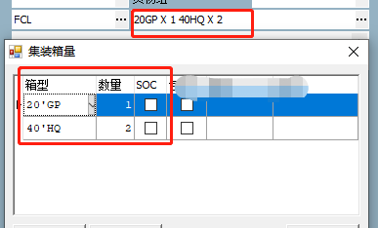
 |  |  |  | 发货人 | YIWU JIXU ELECTRINIC COMMERCE CO.,LTD
 |  |  |  |  | ADD1
 |  |  |  |  | ADD2
 |  |  |  |  | ADD3
 |  |  |  |  | ADD4
 |  |  |  |  | ADD5

 |  |  |  | 收货人 | YIWU JIXU ELECTRINIC COMMERCE CO.,LTD
 |  |  |  |  | ADD1
 |  |  |  |  | ADD2
 |  |  |  |  | ADD3
 |  |  |  |  | ADD4
 |  |  |  |  | ADD5

 |  |  |  | 通知人 | SAME AS CONSEGNEE
 |  |  |  |  | ADD1
 |  |  |  |  | ADD2
 |  |  |  |  | ADD3
 |  |  |  |  | ADD4
 |  |  |  |  | ADD5

分单
TAB分单信息 |HBL|费用|日志 按钮：提单打印

1 | 委托单位 | NBYFKJ | 宁波亿凡贸易科技有限公司 | 提货服务 |  | □ 客户自送 □ 我司提货 | 单证信息 |  |  |  |  |  | 信息发送 |  |  |  | 发送平台 |  |  | 未发送/已发送/有回执/拒绝
2 | 客户特殊操作要求 | □ 拍照 □ 复称 |  | 车队 | |  | 司机/电话 | 车牌 | 备注 | | 委托号 |  | 取OMS上的订单号 |  |  |  | □ | 报关 | 已发 | 7/12/22 | 海管家 | 发送邮件 |  | 未发送/已发送/有回执/拒绝
3 | 订舱代理 | 东方国际 | 东方海外宁波公司 | 信德车行 |  | 王师傅 13698775211 |沪A93938 | 分单/主单工作号 |  | TLSH22090001 自动生成，本票唯一编号 | MTLSH22090001 自动生成，本票唯一编号 |  |  | □ | HB/L | 未发 |  | 海管家 | 发送邮件 |  | 未发送/已发送/有回执/拒绝
4 | 海外代理 | USTLD | US TOLEAD CO. | 信德车行 |  | 张师傅 13698775223 |沪A93938 | 参考号 |  | 内部使用的号 |  |  |  | □ | 提单 | 未发 |  | 海管家 | 发送邮件 |  | 未发送/已发送/有回执/拒绝 |  |  |  |  | 66.1*167
5 | 贸易条款 | FOB/CIF/CIP/DDU/DDP |  |  |  |  | 客户发票号 |  | 来源于客户BK |  |  |  |  | AMS | 已发 | 7/10/22 | 海管家 | 发EDI | 委托件/毛/体/计重 | 10 | 8151.9 | kg | 66.1 | cbm |  | kg
6 | 约价 | 关于价格的备注字段，非必填 |  | + | - | - |  | 客户合同号 |  | 来源于客户BK |  |  |  |  |  |  |  | 海管家
7 | 内部类型 | 电商/一般贸易； 必填，默认值：一般贸易 |  | 装箱服务 |  | □ 内装 □门点装箱(客户自装）□客户自提柜 | S/C No |  | 跟船司的合同号 |  |  |  |  | ISF | 已发 | 7/14/22 | 海管家 | 发EDI
8 | 发货人 | YWJIXU | YIWU JIXU ELECTRINIC COMMERCE CO.,LTD |  |  |  | S/O No. |  | 订舱单号
9 | 收货人 | USBLCO | USUS BLCOBCLCO |  |  |  | SCAC |  |  |  |  |  |  |  |  |  |  |  |  |  | 包装
10 | 通知人1 | A11 | A11 CO. | 进仓编号 |  | TLSE210715001,可以手改； | 销售 |  | 王斯达，自动带
11 | 通知人2 | A22 | A22 CO. | 仓库代码 |  | 金闻路 | 操作 |  | 张阿发，自动带
12 | 收货地 | CNSHA | SHANGHAI | 要求进仓时间 |  |  | 客服 |  | 李四，自动带
13 | 起运港(POL) | CNSHA | SHANGHAI | 实际进仓时间 |  |  | 状态
14 | 卸货港(POD) | USLAX | LOS ANGELES,CA |  |  |  | 主分单信息
15 | 目的港 | USLAX | LOS ANGELES,CA | 报关服务 |  | □ 客户自报 □代报关 | 分单号/主单号 |  | TLSH22090001 | MATS1539418000
16 | 最终目的地 |  |  | 报关行 |  | ABC报关行 | 运输条款 |  | CY-CY | CY-CY
17 | 船公司 | EMC | EVERGREEN MARINE CORP. | 联系人 |  | 张三 | 付款方式 |  | FREIGHT PREPAID | FREIGHT PREPAID
18 | 船名/航次 | NAVIOS AMARANTH 012E |  | 电话 |  | 1554234 | 付款地 |  | SHANGHAI | SHANGHAI
19 | 航线 | 非必填 SEAX |  | 报关状态 |  | 未报关-> 已申报->报关完成->海关放行 | 放货方式 |  | TELEX RELEASE | TELEX RELEASE |  |  |  |  |  |  |  |  |  |  |  |  | 完成时间
20 | 预计开船（ETD） | 2022-07-12
21 | 预计到港（ETA） | 2022-07-28
22 | 委托件/毛/体/计重 | 10 8151.9 66.10 11039 |  | 中文品名 |  | 衣服，鞋子，帽子 HSCODE 2315364684354 |  |  |  |  |  |  | 附件信息
23 | 实际件/毛/体/计重 | 10 8155.9 66.50 11106 |  |  |  |  |  |  |  |  |  |  |  | 文件名 | 文件类型 | 上传人 |  | 上传时间
24 | 包装 | PLT |  | 英文品名 |  |  |  |  |  |  |  |  | □
25 | 小件数 | 630 | CARTON |  |  |  |  |  |  |  |  |  | □
26 | 货物类型 | 普货/危险品/冷冻货/贵重/装修材料 |  | 唛头 |  |  |  |  |  |  |  |  | □
27 | 装箱方式 | FCL | 20GP*2 40HC*1
28 |  | 箱型 数量 SOC |  | 备注
29 |  | 40HC 1 √
30 |  | 20GP 2
31 | 货物信息
 | 货物描述 | 件数 | 毛重 | 体积 |  | 备注
 |  |  |  |  |  |  |  |  |  |  |  |  |  | + | -

 | + | -

 | 客户特殊操作
名称 | 操作类型 | 要求描述 | 是否完成 | 完成时间 |  | 备注
拍照 | 装箱 | 开始装箱和结束装箱拍照 | Y | 2022-09-20
复称 | 提货 | 对货物重新称重 | N

 |  |  |  |  |  |  | 货物信息
 |  |  |  |  |  |  | 序号 | *货物描述 | *件数 |  | *毛重 |  | *体积 |  | 备注
 |  |  |  |  |  |  | 1 | HYDRAULIC PRESS BRAKE SM-PB135/3200CNC2 | 4 | PALLET | 22000 | KGS | 50 | CBM
 |  |  |  |  |  | ADD2 | 2 | PRESS BRAKE SM-PB135/3200CNC2 | 300 | CTNS | 1000 | KGS | 30 | CBM
 |  |  |  |  |  | ADD3
 |  |  |  |  |  | ADD4
 |  |  |  |  |  | ADD5

订舱
订舱
主信息
外运编号 |  | 约号 |  | ETD |  | 船公司
收发通信息
发货人 |  |  |  |  |  |  | 详情
收货人 |  |  |  |  |  |  | 详情
通知人 |  |  |  |  |  |  | 详情
第二通知人 |  |  |  |  |  |  | 详情
港口信息
收货地 |  | 装货港 |  | 卸货港 |  | 目的港
提单信息
付款方式 |  | 交货方式 |  | 提单类型 |  | 提单份数 | 固定3
付款地
货物信息
件数 |  | 包装 |  | 毛重 |  | 体积
中文品名 |  |  |  |  |  | 装箱方式 | 固定整箱
箱量信息
箱型箱量 | 数量 | SOC

+ | -
冷冻箱
温度 |  |  |  | 通风量 |  | 温度单位
危险品
CLASS |  | UNNO |  | LABEL |  | PAGE
级别 |  | 闪点 |  | 超重 |  | 海洋污染
危险品联系人 |  | 联系方式 |  | 联系邮箱 |  | 危险品品名
其它
唛头 |  |  |  | 货物描述

订舱备注

追加订舱数量 | 下拉选择0~20 | 默认0 |  |  | 保存并发送EDI | 保存 | 取消

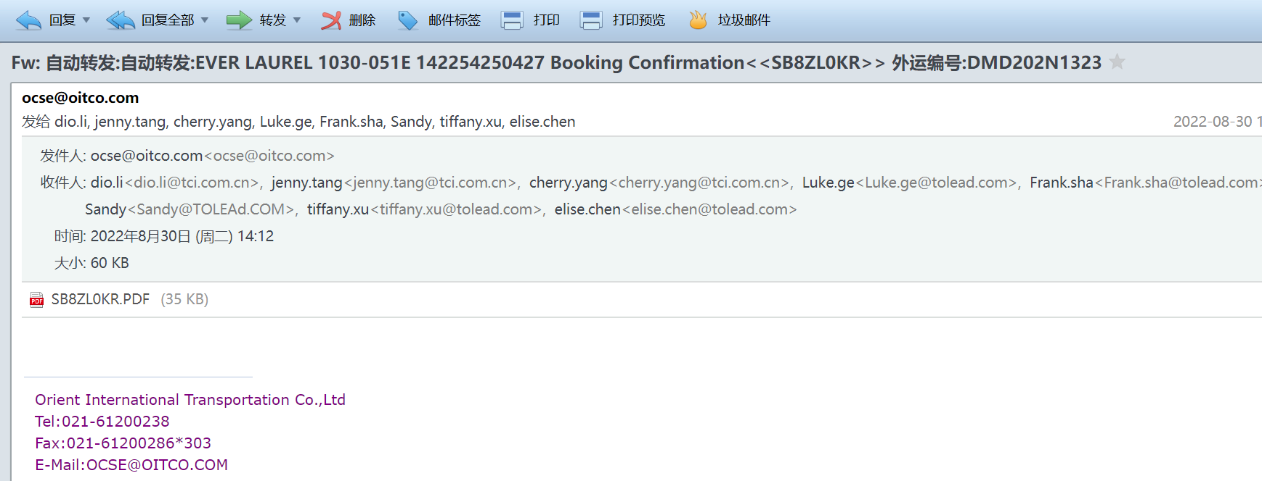

针对深圳EMC:

 |  |  | 根据主单号数字部分匹配 142254250427 这个 号码 匹配， 将附件附加到主单内，并更新订舱状态为订舱已确认，并更新时间

邮件方案
邮件方案
列表页
 |  |  |  |  |  |  |  |  | 查询 | 新增
 | 方案名称 | 方案描述 | 邮件标题 | 邮件类型 | 单证类型 | 指定客商 | 指定状态节点 | 是否自动生成费用 | 指定发件人邮箱 | 是否自动发送 | 创建人 | 创建时间
 | 订舱通知 | 订舱后通知 | 订舱通知 | 通知 | 主单 | 东方国际 | 已订舱 | Y | xxx@tolead.com | N |  |  | 右键删除
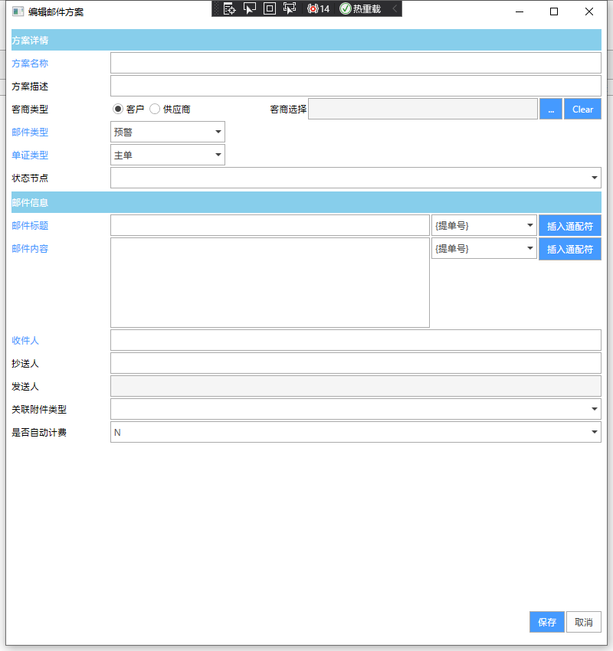
 | 订舱异常预警 | 订舱失败预警 | 订舱异常预警 | 预警 | 主单 |  |  | N | 系统邮箱 | Y

 |  | 方案详情
 |  | 方案名称
 |  | 方案描述
 |  | 客商类型 | □ 客户 □ 供应商 |  | 客商选择 |  |  | …
 |  | 邮件类型 | 预警 ，通知 ，其它
 |  | 单证类型 | 主单，订单 ，其它
 |  | 状态节点 | 下拉选择
 |  | 邮件信息 |  |  |  |  |  |  |  | {提单号}{柜号}{分单号}{订舱号}
 |  | 邮件标题 |  |  |  |  |  | 插入通配符 |  | {托单号}{件数}{毛重}{体积}
 |  | 邮件内容 |  |  |  |  |  | 插入通配符 |  | {SoNo}{ScNo}

 |  | 收件人

 |  | 抄送人

 |  | 发件人 | 系统邮箱
 |  | 关联附件类型 | 报关单证，提单等，
 |  | 是否自动计费 | Y/N | 计费详情
 |  |  |  |  |  |  | 保存 | 取消

邮件发送 |  | 邮件发送
 |  | 客商 |  |  |  |  | 请选择
 |  | 邮件方案 |  |  |  |  | 请选择
 |  | 邮件标题
 |  | 邮件内容

 |  | 收件人

 |  | 抄送人

 |  | 发件人 | 系统邮箱

 |  | 关联附件（勾选） |  | 文件名 | 文件类型 | 上传人 | 上传时间
 |  |  | □
 |  |  | □
 |  |  | □

 |  |  | 添加附件
 |  | 是否计费 | 是 |  |  |  | 发送 | 取消

邮件发送日志 |  | 邮件方案 | 邮件标题 | 邮件内容 | 收件人 | 抄送人 | 发送时间 | 发送人 | 关联单证类型 | 关联单号 | 客商

仓库装箱
主单信息中 | 如果是装箱服务内装，会选择道骊自有仓库装箱
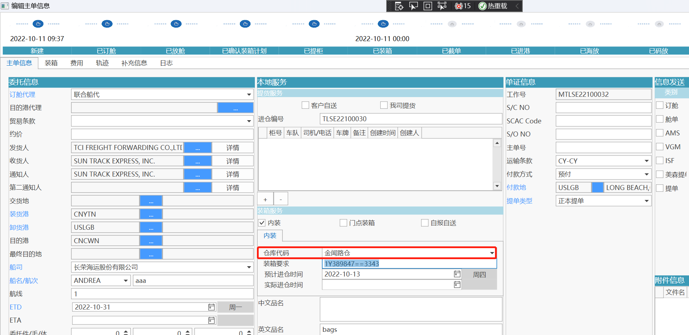

 |  |  |  |  |  |  |  |  |  |  | 装箱状态
 |  |  |  |  |  |  |  |  |  |  | 1.未装箱
 |  |  |  |  |  |  |  |  |  |  | 2.装箱中 | 这个状态需要添加到主单列表中。
 |  |  |  |  |  |  |  |  |  |  | 3.已装箱

所以对应选择的仓库，增加仓库界面 ，增加菜单【海运普货装箱】
列表 |  |  |  |  |  |  |  |  | 查询 | 完成装箱 |  |  | 更新状态为已装箱，可以批量操作
 |  | 装箱状态查询： | 下拉选择
系统主单号 | 提单号 | 船名 | 航次 | 装箱要求 | 预计进仓时间 | 实际进仓时间 | 装箱状态 | 英文品名 | 中文品名 | 唛头 | 备注
MTLSE22100032 | 11111 | ANDREA | 1222 | SSSD33 | 2022-10-15 |  | 未装箱 | aaa | bbb | ccc | ddd

装箱操作 |  |  |  |  |  |  |  | 自动装箱 | 导出装箱信息
主单信息
系统主单号 | 只读 | 提单号 | 只读 | 装箱要求 | 只读 |  |  | 预计进仓时间 | 只读
船名 | 只读 | 航次 | 只读 |  |  |  |  | 实际进仓时间 | 可修改
货物信息
分单号 | 主单号 | 品名描述 件数 已装箱件数 | 件数 | 已装件数 | 毛重 已装箱毛重 |  | 体积 已装箱体积 |  | 备注 | 唛头
xxxx | xxxxx | xxxxxxx 10 5 | 20 | 10 | 9.6 4.8 |  | 3 1.5

集装箱信息
箱型 | 集装箱号 | 封号 | 件数 | 毛重 | 体积 | 备注 | 装箱日期
40HQ | MATU000001 | 995642 | 5 | 4.8 | 1.5 | XXX | 2022-01-01

装箱明细
分单号 | 关单号 | 品名描述 件数 已装箱件数 | 件数 | 毛重 |  | 体积 | 备注 | 唛头
xxxx | xxxxx | xxxxxxx 10 5 | 5 | 4.8 |  | 1.5
xxxx | xxxxx01 | xxxxxxx 10 5 | 5 | 4.8 |  | 1.5

 |  |  |  |  |  |  |  | 保存 | 取消

MBL
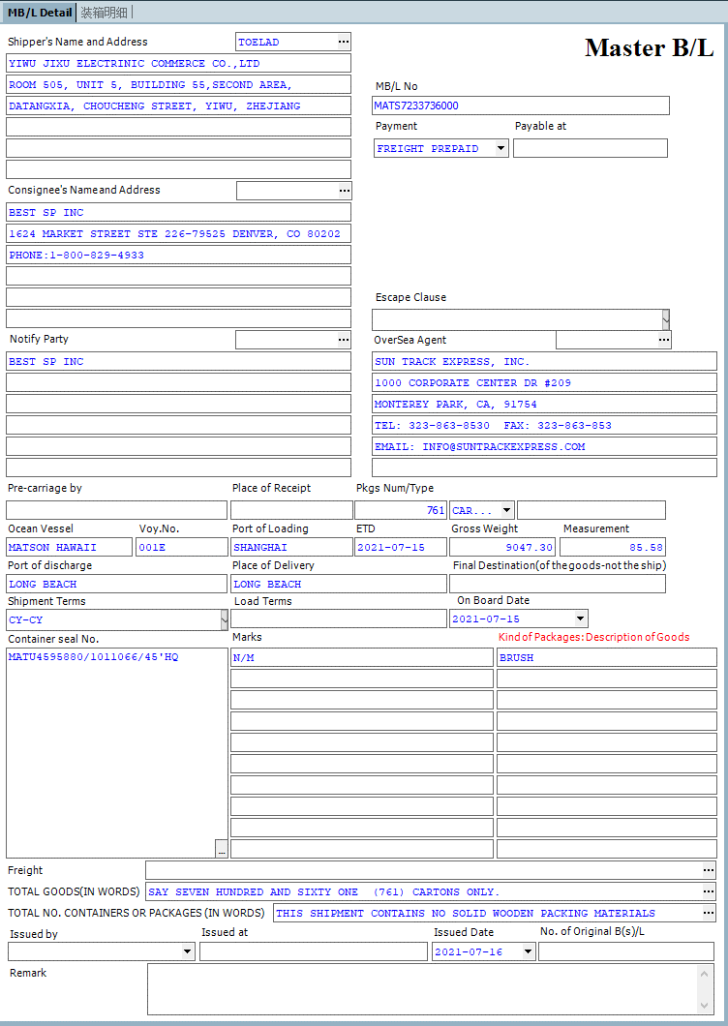
锁定 | 锁定后提单内容不可再修改；

改单 | 锁单后，只能用改单功能，且有改单历史
改单历史

提单附页 | 现在还有吗？？

HBL
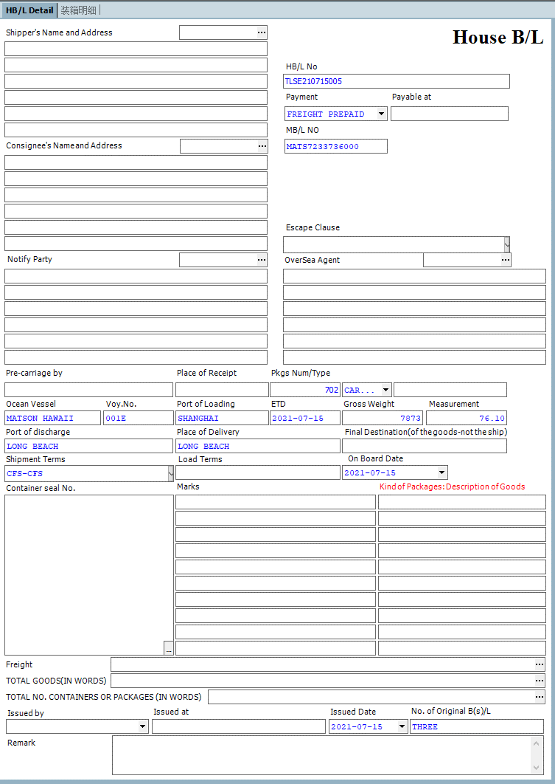

费用
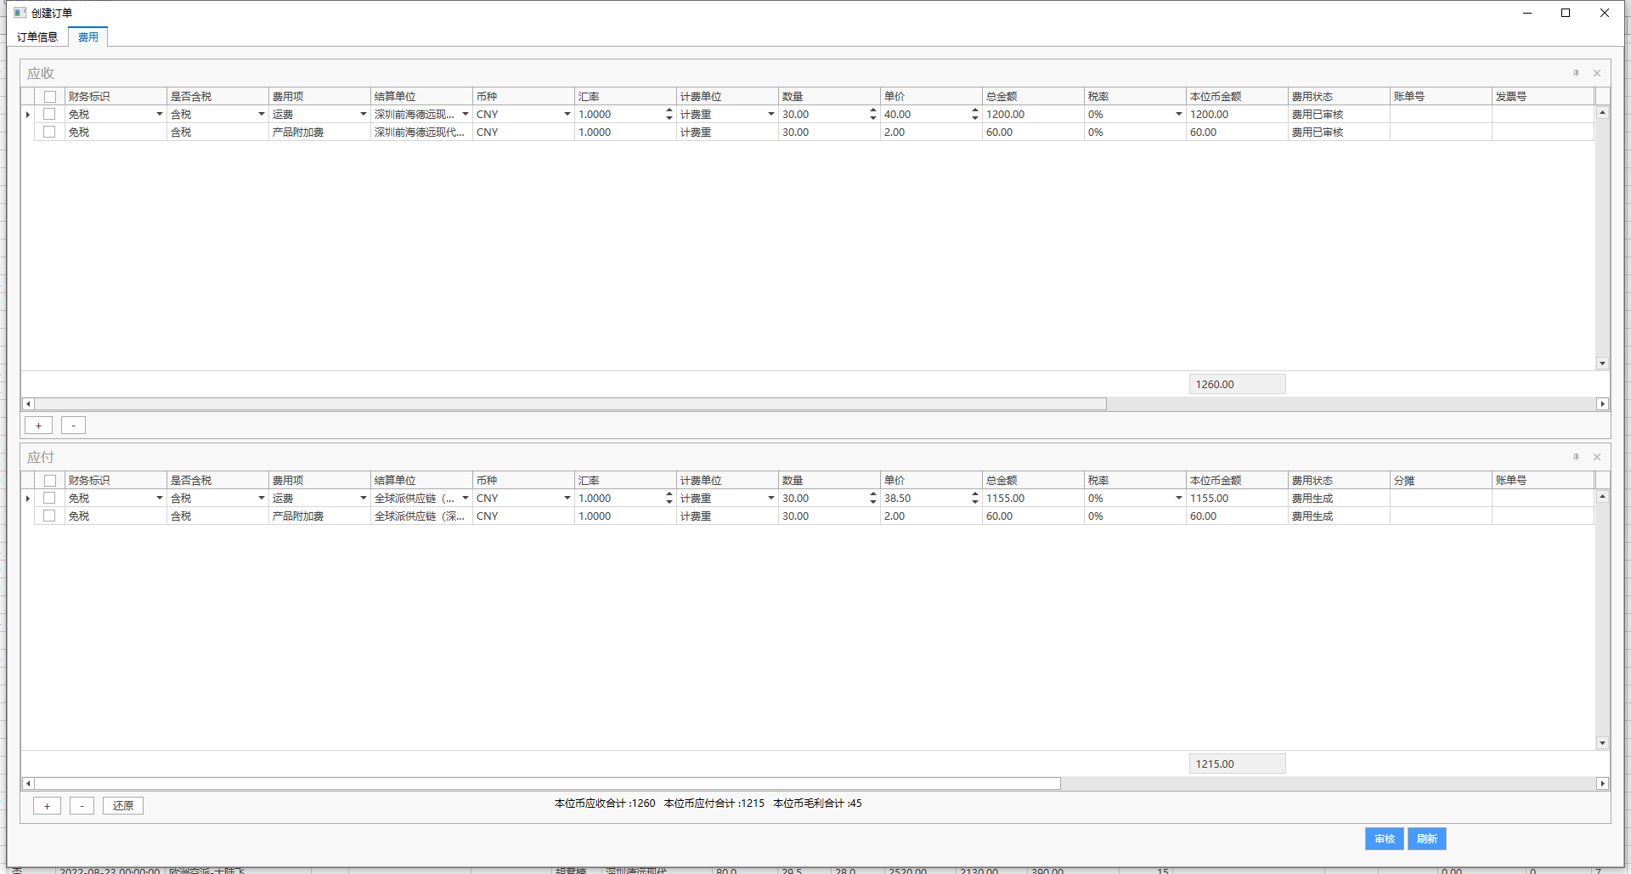

分并单--再讨论
